材料及结果
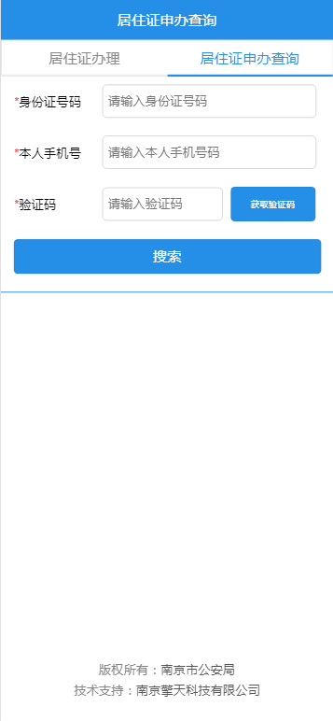
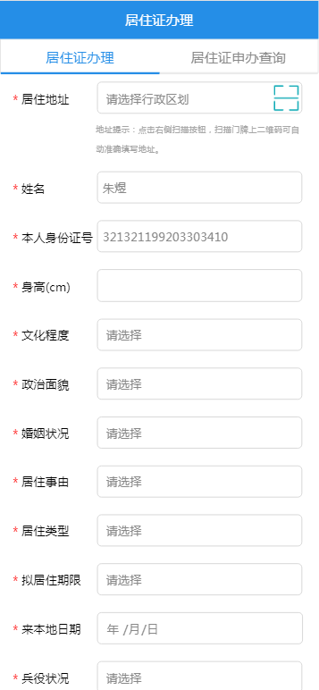
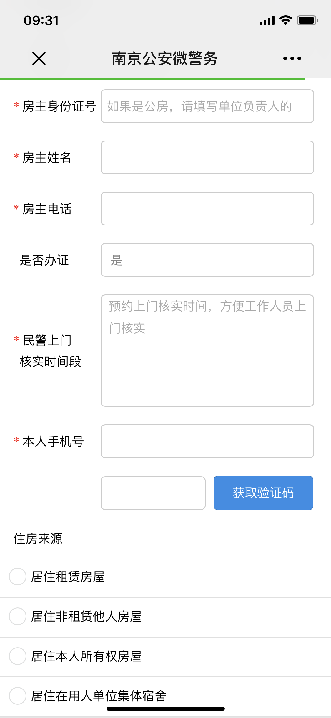
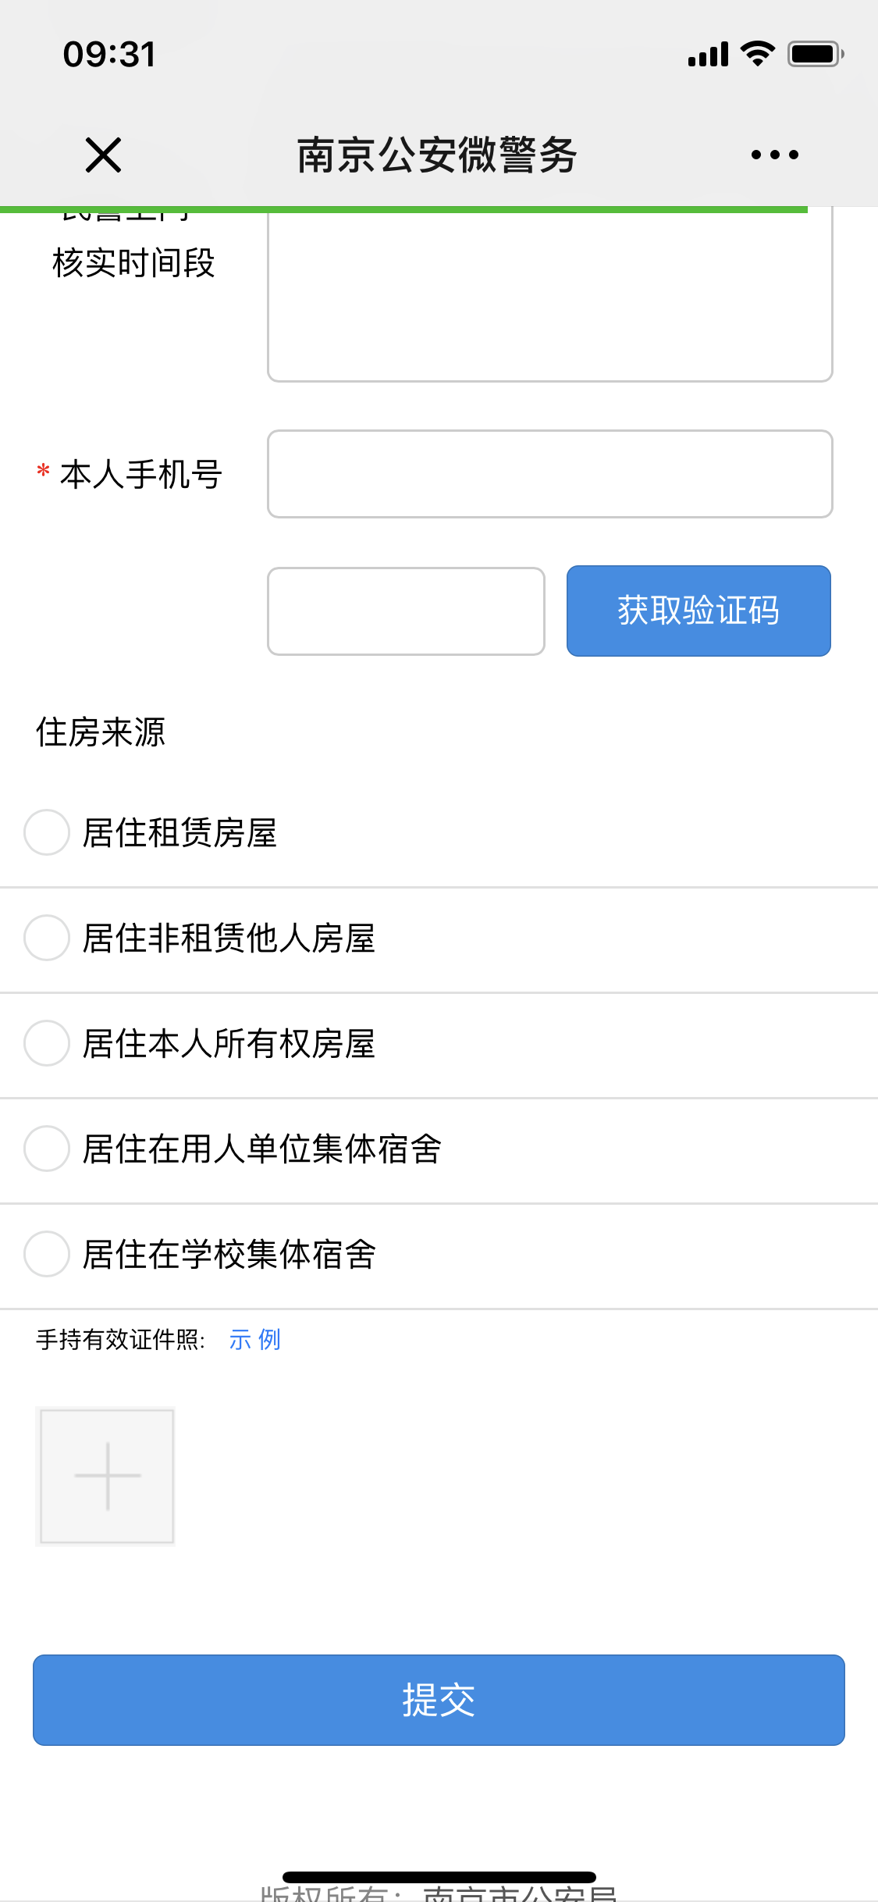
材料信息梳理表
 | 申办填报
序号 | 元素名称 | 元素说明
1 | 居住地址 | 可扫描门牌号二维码自动定位，也可手动输入
2 | 姓名
3 | 本人身份证号 | 18位身份证号码
4 | 身高
5 | 文化程度 | 选项选择
6 | 婚姻情况 | 选项选择
7 | 居住事由 | 选项选择
8 | 居住类型 | 选项选择
9 | 拟居住期限 | 选项选择
10 | 来本地日期
11 | 兵役情况 | 选项选择
12 | 房主身份号码 | 18位身份证号码
13 | 房主姓名
14 | 是否办证 | 选项选择
15 | 民警上门核实时间段
16 | 本人手机号 | 11位手机号码
17 | 验证码 | 输入手机号后点击获取验证码
18 | 住房来源 | 选择对应的住房来源
19 | 手持有效证件照 | 办理人手持有效证件照拍照上传

材料信息梳理表
 | 申办查询
序号 | 元素名称 | 元素说明
1 | 身份证号码 | 18位身份证号码
2 | 本人手机号 | 11位手机号码
3 | 验证码 | 输入手机号后点击获取验证码

